単位計算
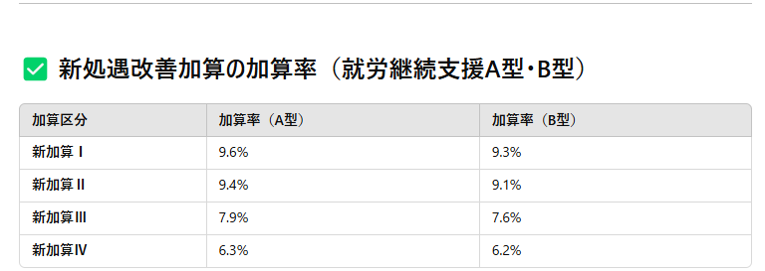
令和7年3月～ |  | 単位 |  |  |  | 単位 | 処遇改善手当
A型 | 基本 | 533 |  | B型 | 基本 | 590
 | 賃金向上 | 70 |  |  | 賃金向上 | 0
 | 食事提供 | 30 |  |  | 食事提供 | 30
 | 専門職員 | 6 |  |  | 専門職員 | 6

 | 合計 | 639 |  |  | 合計 | 626
 | 地域単価 | 10.17 |  |  | 地域単価 | 10.17
 | 一日一人あたり | 6,499 |  |  | 一日一人あたり | 6,366

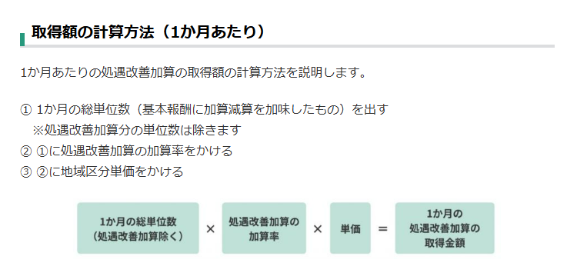
令和7年4月～ |  | 単位 |  |  |  | 単位
A型 | 基本 | 533 |  | B型 | 基本 | 590
 | 賃金向上 | 70 |  |  | 賃金向上 | 0
 | 食事提供 | 30 |  |  | 食事提供 | 30
 | 専門職員 | 6 |  |  | 専門職員 | 6
 | 就労移行加算 | 65 |  |  | 就労移行加算 | 0

 | 合計 | 704 |  |  | 合計 | 626
 | 地域単価 | 10.17 |  |  | 地域単価 | 10.17
 | 一日一人あたり | 7,160 |  |  | 一日一人あたり | 6,366

 | 処遇改善手当 | 9.60% |  | 処遇改善手当 |  | 9.30%

令和8年4月～ |  | 単位 |  |  |  | 単位
A型 | 基本 |  |  | B型 | 基本
 | 賃金向上 | 70 |  |  | 賃金向上 | 0
 | 食事提供 | 30 |  |  | 食事提供 | 30
 | 専門職員 | 6 |  |  | 専門職員 | 6
 | 就労移行加算 | 195 | 3名 |  | 就労移行加算 |  | 就労移行加算
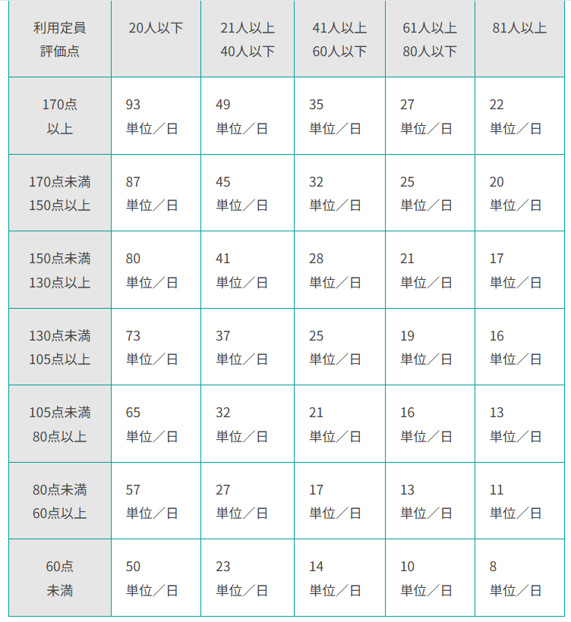
 | 合計 | 301 |  |  | 合計 | 36
 | 地域単価 | 10.17 |  |  | 地域単価 | 10.17
 | 一日一人あたり | 3,061 |  |  | 一日一人あたり | 366

 | 処遇改善手当 | 9.60% |  | 処遇改善手当 |  | 9.30%

